Hoja1
 | (Varios elementos)

#REF! |  | UES | Biodiversidad | Vertimientos | PEV | Subterraneas | Emisiones | Residuos | Total
 |  | EDUCACIÓN | 2 |  |  |  |  |  | 2
 |  | HOTELERÍA |  | 1 |  |  |  |  | 1
 |  | MERCADOS | 1 |  | 2 |  |  |  | 3
 |  | RECREACIÓN | 2 | 1 |  | 1 | 2 |  | 6
 |  | SALUD |  | 24 |  |  |  | 1 | 25
 |  | VIVIENDA | 2 | 1 |  |  |  |  | 3
 |  | total | 7 | 27 | 2 | 1 | 2 | 1 | 40

PROCESOS SANCIONATORIOS - CARGO
 | Biodiversidad | Vertimientos | PEV | Subterraneas | Emisiones | Residuos
EDUCACIÓN | 2
HOTELERÍA |  | 1
MERCADOS | 1 |  | 2
RECREACIÓN | 2 | 1 |  | 1 | 2
SALUD |  | 24 |  |  |  | 1
VIVIENDA | 2 | 1

 | EDUCACIÓN
Biodiversidad | 2
Vertimientos
PEV
Subterraneas
Emisiones
Residuos

CAUSA

CAUSA | CANTIDAD
No presentación de caracterizaciones | 5
Incumplimiento de parámetros | 17
No solicitud de renovación | 1

12. SALUD SDA-08-2020-1584
PROCESO SANCIONATORIO

EXPEDIENTE | SDA-08-2020-1584
UES | SALUD
SEDE | CENTRO MEDICO AV BOYACA
AUTORIDAD AMBIENTAL | SDA
RECURSO AFECTADO | AGUA - VERTIMIENTOS

FECHA | ACTUACIÓN | OBSERVACIÓN
2020-12-02 | Auto de inicio de apertura de proceso sancionatorio. Auto No 03675 de 10/21/2020. Notificado 2 de diciembre 2020 | 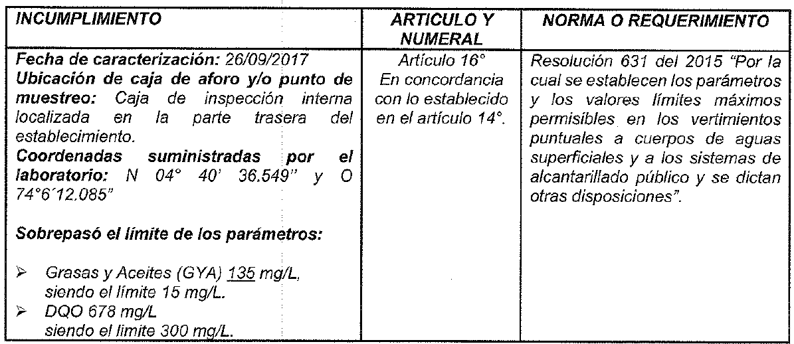 ARTÍCULO PRIMERO. - Iniciar procedimiento administrativo sancionatorio de carácter ambiental en los términos del artículo 18 de la Ley 1333 de 2009; en contra de la CAJA COLOMBIANA DE SUBSIDIO FAMILIAR COLSUBSIDIO, identificada con Nit. 860007336-1, sede PUNTO DE ATENCIÓN EN SALUD AV. BOYACÁ, ubicada en la Avenida Boyacá No. 63 F - 49, de la localidad de Engativá en la ciudad de Bogotá, con el fin de verificar los hechos u omisiones constitutivos de infracción ambiental, al sobrepasar los valores límites máximos permisibles establecidos para los parámetros que se señalan a continuación: Demanda Química de Oxígeno (DQO) al obtener 678,0 mg/L O₂ siendo el límite máximo permisible 300 mg/L O₂, y Grasas y Aceites al obtener 135 mg/L siendo el límite máximo permisible 15 mg/L. Lo anterior, de conformidad a lo expuesto en el Concepto Técnico No. 06324 de 13 de mayo de 2020 y lo señalado en la parte motiva del presente Acto Administrativo. Incumplimiento de la caracterización realizada por SDA-CAR convenio interadministrativo No. 1582-20161251 del 2016 DMMLA el 26/09/2017.
4 de diciembre de 2020 | Solicitud informe tecnico SOLICITUD CONCEPTO TÉCNICO No. 06324 EXPEDIENTE SDA-08-2020-1584 Radicado 2020ER218977 del 4 de diciembre de 2020 | No se obtiene respuesta
Punto de muestreo informe SDA-CAR el 26/09/2017
Punto de muestreo informe Colsubsidio 2017
2021-02-10 | Solicitud Cesación N° GFA IPS GFA.IPS4 0053-2021 CESACÍÓN PROCESO SANCIONTARIO CM AV BOYACA Radicado 2021ER25701 11 de febrero 2021 | 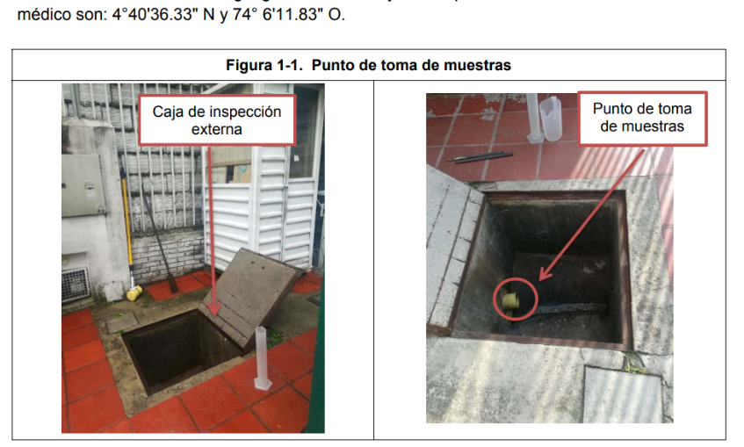 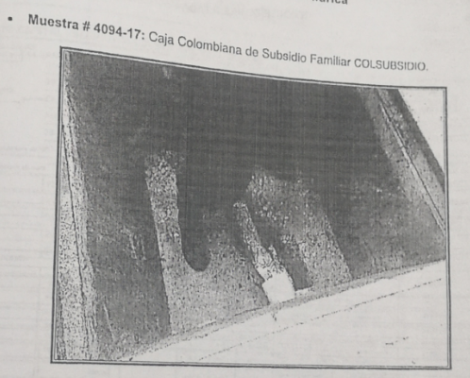 REFERENCIA: SOLICITUD DE CESACIÓN DE PROCEDIMIENTO SANCIONATORIO AMBIENTAL CONTENIDO EN EL AUTO 03675 DE 2.020 MEDIANTE RADICADO 2020EE184749 PROCESO 4625874 CORRESPONDIENTE AL PUNTO DE ATENCIÓN EN SALUD AV. BOYACÁ, AVENIDA BOYACA No. 63 F -49. 2° Los hechos en los que se basa la decisión tomada en el auto SDA 03675 de 2020 a partir del expediente SDA-08-2020-1584, no son claros, en especial cuando en el Informe técnico 670 DMMLA del 25/10/2017 no existe claridad respecto a cuál de las dos tuberías de la caja de inspección externa se realizó la toma de vertimientos para respectivo análisis en el Concepto técnico No. 06324 del Punto de Atención en Salud Av. Boyacá Colsubsidio.
 |  | 8°. Colsubsidio presento oportunamente a la subdirección de control ambiental al sector público de secretaria distrital de ambiente, las caracterizaciones de vertimientos del Punto de Atención en Salud Av. Boyacá Colsubsidio evidenciando cumplimiento en los parámetros de la resolución 631 de 2015, respecto a los vertimientos generados por actividades de salud a la red de alcantarillado, como se puede evidenciar en los radicados: Anexo No. 1 Radicado 2016ER196486 del 09/11/2016 (Caracterizacion año 2016) Anexo No. 2 Radicado 2018ER15883 del 29/01/2018 (Caracterización año 2017) Anexo No. 3 Radicado 2018ER93134 del 27/04/2018 (Caracterización año 2018) Anexo No. 4 Radicado 2018ER306685 de diciembre de 2018 Cierre de actividades del punto de atención en salud y a su vez cierre de los trámites y obligaciones ambientales asociadas.
Diciembre de 2018 | Cierre de trámites ambientales Radicado 2018ER306685 de diciembre de 2018 | Notificaicón del Cierre de actividades del Punto de Atención en Salud Av. Boyacá Colsubsidio y a su vez cierre de los trámites y obligaciones ambientales asociadas.
2022-05-17 | Negación cesación Resolución 00850 de 30 de marzo de 2022. Notificado 17 de mayo 2022 Radicado 2022EE70612 | "Por el cual se resuelve una cesación de proceso sancionatorio ambiental y se toman otras determinaciones". "..Revisado el informe de caracterización y los demas documentales obrantes en el expediente SDA-08-2020-1584 se logró establecer que si bien no es claro el tubo del cual fue tomada la muestra, la cual ha servido como elemento material probatorio para dar inicio mediante Auto No. 03675 del 21 de octubre de 2020, al procedimiento sancionatorio, esta fue fue sustraída de la caja en la cual la sede COLSUBSIDIO PUNTO DE ATENCIÓN EN SALUD AV. BOYACÁ, realizaba los vertimientos; es decir en la Avenida Boyacá No. 63 F – 49 de la localidad de Engativá, parte trasera del establecimiento.." "ARTÍCULO PRIMERO. - NEGAR la solicitud de cesación del procedimiento sancionatorio ambiental, iniciado a través del Auto No. 03675 del 21 de octubre de 2020, en contra de la sociedad CAJA COLOMBIANA DE SUBSIDIO FAMILIAR COLSUBSIDIO, con el NIT. 860007336-1, de conformidad a lo expuesto en la parte motiva del presente acto administrativo."
2022 | Revisión interna con jurídica y registro en matriz de seguimiento sancionatorio | Se sugiere por parte de juridica Dr Barreto no dar respuesta al proceso, esperar pliego de cargos. La Resolución también acoge nuestra tesis según la cual, un acto administrativo que define una cesación de procedimiento debe contemplar la posibilidad de ser recurrido. De otra parte los lineamientos contenidos en la parte resolutiva deben ser tenidos en cuenta en la elaboración de los descargos.
2025-11-04 | Auto de Formulación de Cargos AUTO N 10179 de 2023. Notificado 4 de noviembre 2025 | CARGO PRIMERO: Por sobrepasar el límite máximo permisible para el parámetro Demanda Química de Oxígeno (DQO) al obtener 678,0 mg/L O₂ siendo el límite 300 mg/L O₂, para los vertimientos de la sede COLSUBSIDIO PUNTO DE ATENCIÓN EN SALUD AV. BOYACÁ, ubicada en la Avenida Boyacá No. 63F – 49 de la Localidad de Engativá de esta ciudad, según caracterización tomada el día 26 de septiembre de 2017, en la Caja de inspección interna localizada en la parte trasera del establecimiento N 04° 40' 36.549" y O 74° 6'12.085", allegada con el Radicado No. 2018IE251802 del 26 de octubre de 2018, incumpliendo con ello lo dispuesto en el artículo 16 en concordancia con el artículo 14 de la Resolución 631 de 2015. CARGO SEGUNDO: Por sobrepasar el límite máximo permisible para el parámetro Grasas y Aceites al obtener 135 mg/L siendo el límite 15 mg/L, para los vertimientos de la sede COLSUBSIDIO PUNTO DE ATENCIÓN EN SALUD AV. BOYACÁ, ubicada en la Avenida Boyacá No. 63F – 49 de la Localidad de Engativá de esta ciudad, según caracterización tomada el día 26 de septiembre de 2017, en la Caja de inspección interna localizada en la parte trasera del establecimiento N 04° 40' 36.549" y O 74° 6'12.085", allegada con el Radicado No. 2018IE251802 del 26 de octubre de 2018, incumpliendo con ello lo dispuesto en el artículo 16 en concordancia con el artículo 14 de la Resolución 631 de 2015."

